关系图
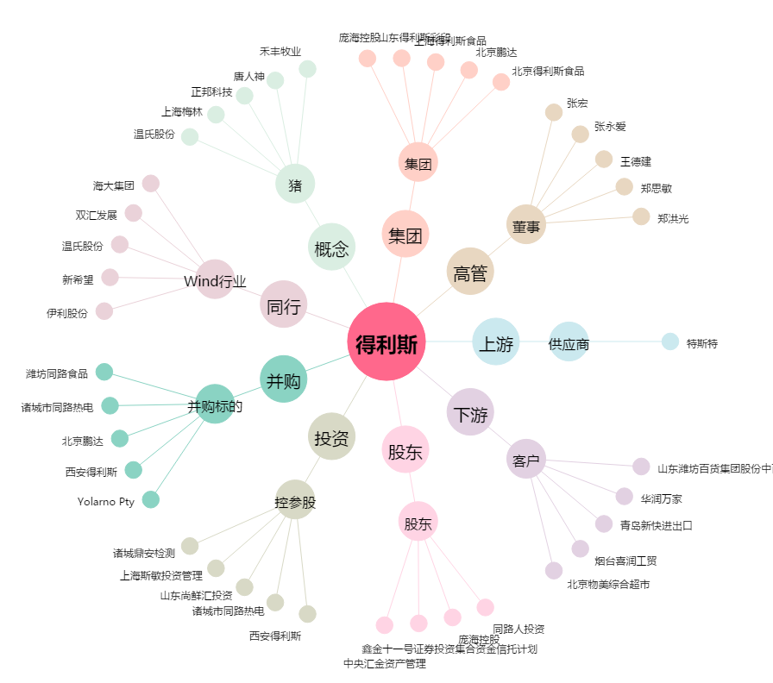
得利斯[002330.SZ] - 关系概览图

